Feladat
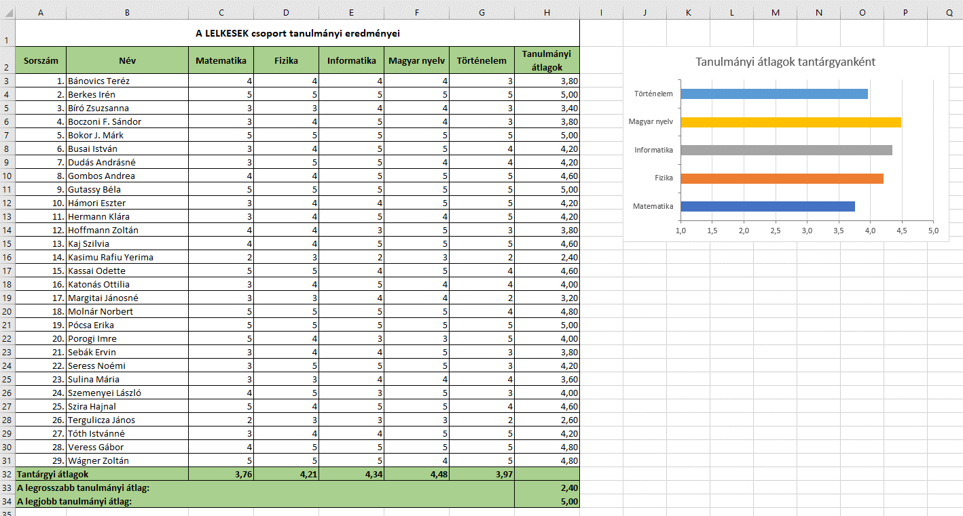
Feladat
 | A Nyers munkalap egy tanulócsoport tagjainak osztályzatait tartalmazza öt tantárgyból.
1. | Rendezzük névsor szerint a hallgatókat!
2. | Szúrjunk be egy üres oszlopot a táblázat élére! Az oszlop fejléce „Sorszám” legyen! Illesszünk sorszámot a nevek elé!
3. | Számítsuk ki a hallgatók tanulmányi átlagait a H oszlopban, 2 tizedesjegyig jelenjenek meg!
4. | Számítsuk ki a tantárgyi átlagokat 31. sorban, 2 tizedesjegyig jelenjenek meg!
5. | A táblázat alatt a H32:H33 cellákban határozzuk meg a legrosszabb és a legjobb tanulmányi átlagot, 2 tizedesjegyig jelenjenek meg!
6. | Szúrjunk be egy üres sort a táblázat fölé, majd helyezzük el benne a címet!
7. | Formázzuk meg a táblázatot a minta alapján!
8. | Szűrjük a táblázatot a következő szempontok szerint:
 | – azok a tanulók, akik matematikából és magyar nyelvből is 5-ös érdemjegyet kaptak. Hányan vannak?
 | – azok a tanulók, akiknek a teljesítménye átlag feletti, és a nevük „b” betűvel kezdődik. Hányan vannak?
 | – azok a tanulók, akiknek a teljesítménye átlag alatti, de informatikából 5-ös érdemjegyet kaptak. Hányan vannak?
 | Végül töröljük a szűrést!
9. | Ábrázoljuk sávdiagramon a tantárgyi átlagokat!

Példa

Kész
Tanulmányi átlagok tantárgyanként
A LELKESEK csoport tanulmányi eredményei
Sorszám | Név | Matematika | Fizika | Informatika | Magyar nyelv | Történelem | Tanulmányi átlagok
1. | Bánovics Teréz | 4 | 4 | 4 | 4 | 3 | 3.80
2. | Berkes Irén | 5 | 5 | 5 | 5 | 5 | 5.00
3. | Bíró Zsuzsanna | 3 | 3 | 4 | 4 | 3 | 3.40
4. | Boczoni F. Sándor | 3 | 4 | 5 | 4 | 3 | 3.80
5. | Bokor J. Márk | 5 | 5 | 5 | 5 | 5 | 5.00
6. | Busai István | 3 | 4 | 5 | 5 | 4 | 4.20
7. | Dudás Andrásné | 3 | 5 | 5 | 4 | 4 | 4.20
8. | Gombos Andrea | 4 | 4 | 5 | 5 | 5 | 4.60
9. | Gutassy Béla | 5 | 5 | 5 | 5 | 5 | 5.00
10. | Hámori Eszter | 3 | 4 | 4 | 5 | 5 | 4.20
11. | Hermann Klára | 3 | 4 | 5 | 4 | 5 | 4.20
12. | Hoffmann Zoltán | 4 | 4 | 3 | 5 | 3 | 3.80
13. | Kaj Szilvia | 4 | 4 | 5 | 5 | 5 | 4.60
14. | Kasimu Rafiu Yerima | 2 | 3 | 2 | 3 | 2 | 2.40
15. | Kassai Odette | 5 | 5 | 4 | 5 | 4 | 4.60
16. | Katonás Ottilia | 3 | 4 | 5 | 4 | 4 | 4.00
17. | Margitai Jánosné | 3 | 3 | 4 | 4 | 2 | 3.20
18. | Molnár Norbert | 5 | 5 | 5 | 5 | 4 | 4.80
19. | Pócsa Erika | 5 | 5 | 5 | 5 | 5 | 5.00
20. | Porogi Imre | 5 | 4 | 3 | 3 | 5 | 4.00
21. | Sebák Ervin | 3 | 4 | 4 | 5 | 3 | 3.80
22. | Seress Noémi | 3 | 5 | 5 | 5 | 3 | 4.20
23. | Sulina Mária | 3 | 3 | 4 | 4 | 4 | 3.60
24. | Szemenyei László | 4 | 5 | 3 | 5 | 3 | 4.00
25. | Szira Hajnal | 5 | 4 | 5 | 5 | 4 | 4.60
26. | Tergulicza János | 2 | 3 | 3 | 3 | 2 | 2.60
27. | Tóth Istvánné | 3 | 4 | 4 | 5 | 5 | 4.20
28. | Veress Gábor | 4 | 5 | 5 | 5 | 5 | 4.80
29. | Wágner Zoltán | 5 | 5 | 5 | 4 | 5 | 4.80
Tantárgyi átlagok |  | 3.76 | 4.21 | 4.34 | 4.48 | 3.97
A legrosszabb tanulmányi átlag: |  |  |  |  |  |  | 2.40
A legjobb tanulmányi átlag: |  |  |  |  |  |  | 5.00

